LANDING
1

 | *** ПРОФИЛЬ БУДУЩЕГО ЗАМЕНИТЬ НА PROFILEVELUP

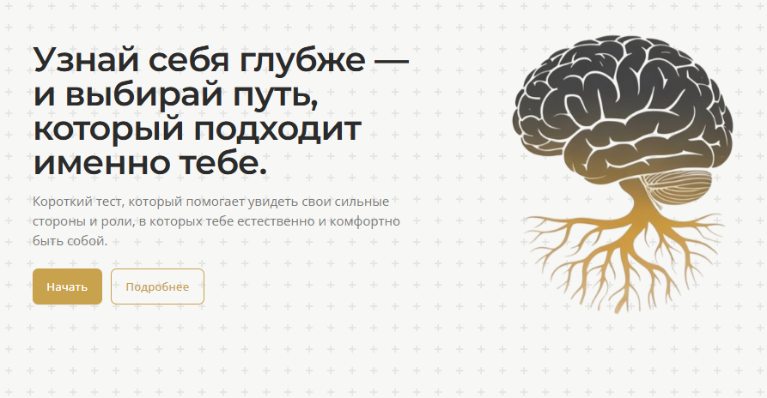
2

 | Характер — это система.
 | Когда понимаешь систему, начинаешь управлять.

 | Навигационная система для понимания мышления, решений и поведения в реальной жизни.

 | 👉 Начать с первичного понимания
 | подпись: Бесплатно

 | 👉 Уровни навигации
 | Выбери формат, который подходит под твою задачу

 | ЛОГО (если технически возможно) заменить на Лого с текстом Профиль будущего

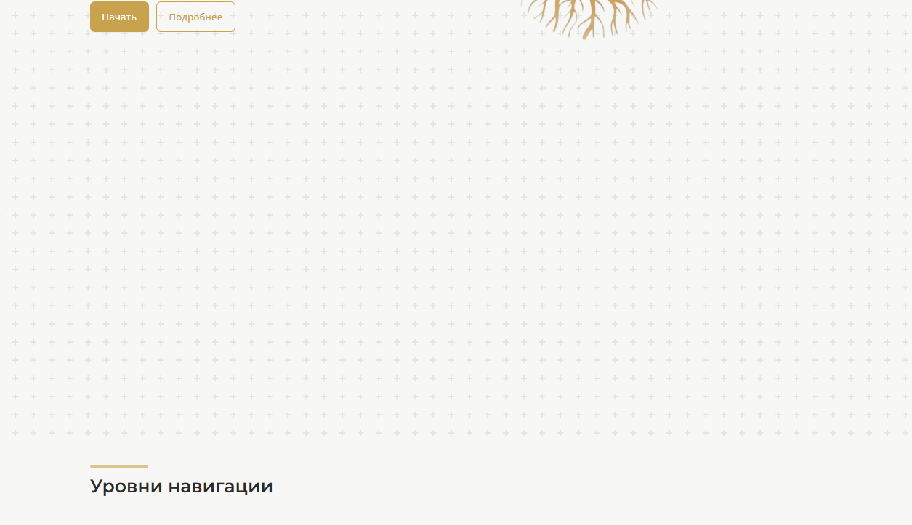
3

 | ПУСТОТА - УБРАТЬ

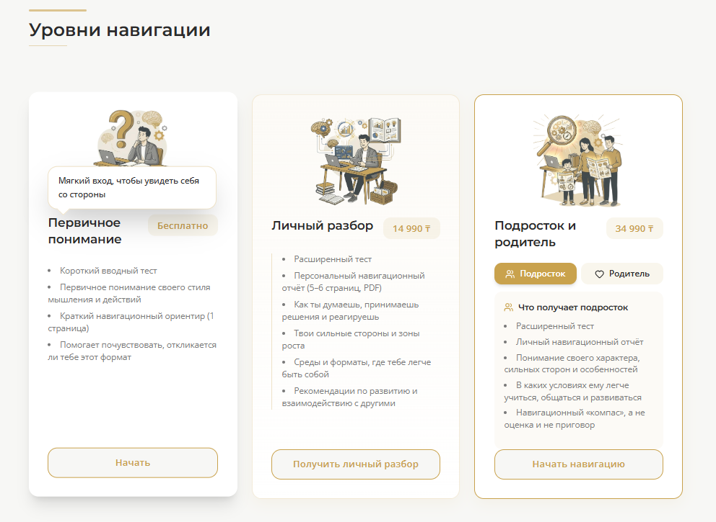
4

 | Уровни навигации
 | Навигационные форматы: старт, глубина, семья
 | Первичное понимание | Персональный разбор
 |  |  | Семейная навигация
 | Бейдж: Бесплатно | Цена: 14 990 ₸

 | Описание | Описание
 |  |  | Цена: 34 990 ₸
 | Точка входа в систему навигации. | Персональная инструкция к твоему характеру, мышлению и стилю жизни.
 | Помогает увидеть свой базовый стиль мышления и решений — без ярлыков и оценок. |  | Подзаголовок внутри карточки:
 |  | Ты получаешь:
 | Ты получаешь: | — Как ты думаешь, выбираешь и реагируешь | Чтобы подросток понял себя, а родитель — понял своего ребёнка
 | — Понимание, как ты обычно думаешь и принимаешь решения | — Где твоя настоящая сила и где ты теряешь энергию
 | — Где твои сильные стороны сейчас | — Почему одни среды тебя усиливают, а другие выжигают | Переключатели
 | — В каких форматах тебе легче действовать и развиваться | — В каких форматах тебе легче добиваться результата
 | — Подходит ли тебе этот формат глубокой навигации | — Как выстраивать решения, обучение, работу и отношения под свой стиль | [ Подросток ] [ Родитель ]

 | Это не мотивация и не психология. | Это не типология и не приговор. | Что получает подросток
 | Это первая карта: где ты сейчас и как ты устроен. | Это навигационная система под твою реальную жизнь.
 |  |  | — Понимание своего характера, сильных сторон и особенностей
 | Кнопка | Кнопка | — В каких условиях ему легче учиться, общаться и развиваться
 |  |  | — Как он думает, принимает решения и реагирует на давление
 | 👉 Получить первичное понимание | 👉 Получить персональный разбор | — Навигационный компас вместо оценок и ярлыков

 |  |  | Что получает родитель

 |  |  | — Персональную карту психологии ребёнка
 |  |  | — Как ребёнок думает, чувствует и воспринимает мир
 |  |  | — Как с ним лучше общаться без конфликтов
 |  |  | — Какие слова поддерживают, а какие вызывают сопротивление
 |  |  | — Как быть опорой, а не источником давления

 |  |  | Это не про «воспитание».
 |  |  | Это про язык понимания.

 |  |  | Кнопка

 |  |  | 👉 Начать навигацию

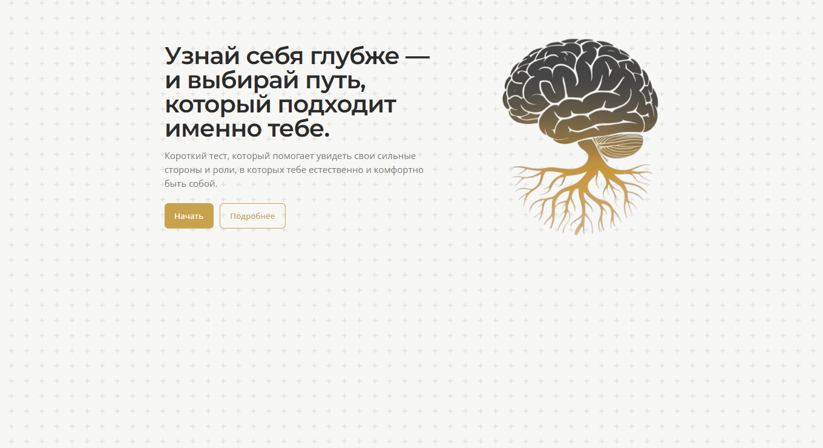
5

 | НЕОБХОДИМО УДАЛИТЬ БГ - ЗВЕЗДОЧКИ

6 | ОТЗЫВЫ - СЛОВО ТЕСТ УБРАТЬ - ЗАМЕНИТЬ НА ОПРОС

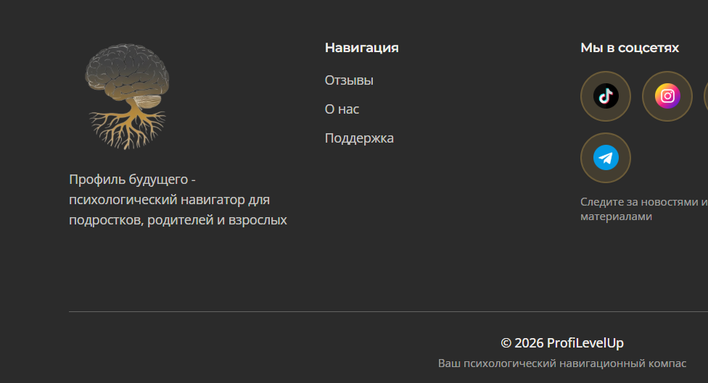
7

 | Профиль будущего — система понимания себя и управления решениями

 | под соц сетями
 | Обновления навигации и новые материалы

 | ваш психологически навигационный компас - заменить на
 | Система навигации для осознанных выборов

 | РАЗДЕЛ КОМУ ПОДОЙДЕТ

 | Ученикам старших классов

 | Ты стоишь на этапе, где закладывается твоя будущая траектория.
 | Ошибки здесь стоят дорого, а правильные решения дают преимущество на годы вперёд.

 | Профиль будущего помогает:

 | понять, как ты думаешь и принимаешь решения

 | увидеть свои реальные сильные стороны, а не оценки в дневнике

 | выбрать направление, где ты будешь расти быстрее других

 | не идти «куда все», а строить собственную стратегию

 | Это не про выбор профессии.
 | Это про выбор правильной траектории.

 | Цитата:
 | «Будущее начинается с понимания того, как ты устроен.»

 | Студентам

 | Университет — это не путь.
 | Это среда. И каждый в ней раскрывается по-разному.

 | Профиль будущего помогает:

 | понять, в каком формате ты раскрываешься сильнее всего

 | выстроить свой карьерный трек, а не плыть по программе

 | увидеть, где твои реальные точки роста

 | перестать тратить годы на «не своё»

 | Это не про диплом.
 | Это про капитал мышления и решений.

 | Цитата:
 | «Карьера строится не из предметов. Она строится из мышления.»

 | Родителям подростков

 | Подростковый возраст — это не кризис.
 | Это этап формирования характера, мышления и будущей траектории.

 | Профиль будущего помогает родителям:

 | понять, как ребёнок думает и принимает решения

 | увидеть его реальные сильные стороны

 | выстроить язык общения без конфликтов

 | создать среду, в которой ребёнок раскрывается, а не ломается

 | Это не про контроль.
 | Это про настройку системы развития.

 | Цитата:
 | «Сильный характер формируется в правильно настроенной среде.»

 | Взрослым

 | Взрослая жизнь — это не про «найти себя».
 | Это про управление своей траекторией.

 | Профиль будущего помогает:

 | понять, где твоя энергия естественна

 | увидеть, почему ты упираешься в потолок

 | перестроить карьеру без хаоса и резких шагов

 | вернуть ощущение контроля над своей жизнью

 | Это не про мотивацию.
 | Это про стратегию.

 | Цитата:
 | «Когда понимаешь, как устроена твоя система — начинаешь управлять.»

 | **** TEST - NO TEST !!!

